外部設計書_トップページ
外部設計書 |  |  |  |  |  | 画面名 |  | ログイン |  |  |  |  |  | 作成者 | 小嶋 |  |  | 更新者
 |  |  |  |  |  | システム名 |  |  |  |  |  |  |  | 作成日 | 2022-06-07 |  |  | 更新日
 |  |  |  |  |  | 備考

 | 画面設計

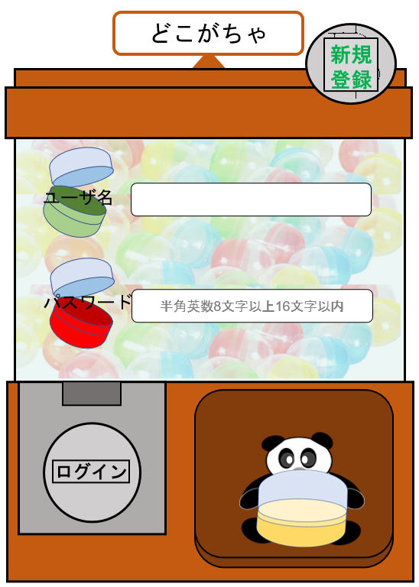
2

4
5

3
6

1

7

 | 機能設計

 |  |  | 1. 上記のユーザ名とPASSWORDを用いて、ログイン認証を行う。
 |  |  |  | ユーザ名とパスワードが一致するレコードが見つかればトップ画面へ遷移する
 |  |  |  | ユーザ名とPASSWORDが正しくない、または未入力の場合、エラーメッセージが（画面？)出る。
 |  |  |  | エラーメッセージ：ユーザ名,パスワードが間違っています。

 |  |  | 2. 新規登録画面に遷移する。 コインの画像を表示する

 |  |  | 3.パスワードは半角英数字8文字以上１６文字以下で入力

 |  |  | ４.ユーザ名を入力

 |  |  | 5.6.カプセル画像の表示

 |  |  | 7.カプセルを持ったパンダの画像を表示する

 | 項目定義書 |  |  | 今回は省略？

 | No |  | 物理名 |  | 論理名 |  | 画面型 |  | データ型 | min |  | max |  | DBテーブル |  | DBカラム | 備考
 |  | 1 | login |  | ログイン |  | submit
 |  | 2-1 | new_regist |  | 新規登録 |  | Link
 |  | 2-2 | coin_image |  | コイン画像 |  | image |  | file
 |  | 3 | password |  | パスワード |  | password |  | String |  | 8 |  | 16 | user |  | user_pw
 |  | 4 | user_name |  | ユーザ名 |  | text |  | String |  |  |  | 30 | user |  | user_name
 |  | 5 | capsule1 |  | カプセル画像１ |  | image |  | file
 |  | 6 | capsule２ |  | カプセル画像２ |  | image |  | file
 |  | 7 | panda_have_caosule |  | カプセルを持ったパンダの画像 |  | image |  | file

